Chọn giáo viên + Liên hệ giáo v
Test suite ID | TCSP2_001_Chọn giáo viên + Liên hệ giáo viên
Chức năng/Giao diện | Chức năng Chọn giáo viên + Liên hệ giáo viên
Loại test | IT |  |  |  |  |  | P | 10
 |  |  |  |  | Số test case | 12 | F | 0
Ngày test |  | Ngày thực hiện |  |  | Thời gian thực hiện test (Phút) |  | N/A | 2
Người tạo | Quân | Người thực hiện | Quân |  | Số comment | 0 | Số case đã thực hiện | 10
Test Case ID | Test Case Description | Pre-Condition | Test Steps | Test Data | Expected Results | Test Priority | Result | Failure Reason | Image
 |  |  |  |  |  |  | CHROME
GUI
TC1 | Kiểm tra giao diện | - Người dùng đã đăng nhập thành công vào website. - Người dùng đăng nhập với quyền là SinhVien. | -Nhấp vào mục Giảng Viên |  | Chuyển tới giao diện giảng viên |  | P |  | 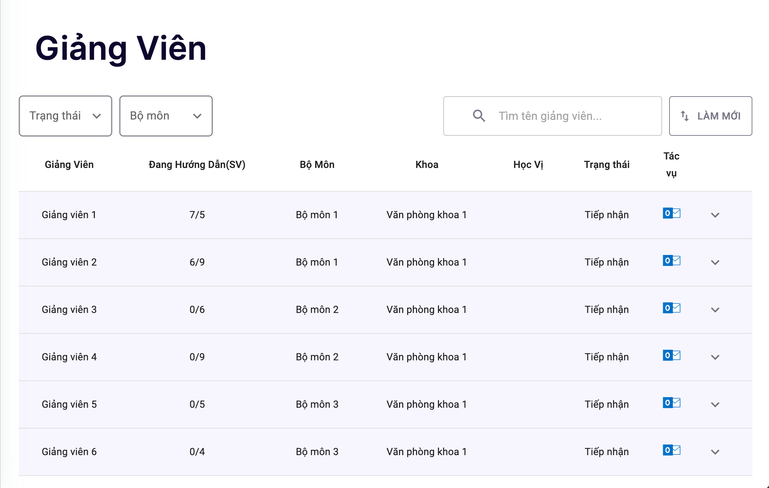
FUNCTION
TC2 | Kiểm tra dropdown trạng thái | - Người dùng đã đăng nhập thành công vào website. - Người dùng đăng nhập với quyền là SinhVien. | -Nhấp vào dropdown trạng thái |  | Xuất hiện 3 trạng thái để chọn ( tiếp nhận, chờ duyệt, từ chối) |  | P |  | 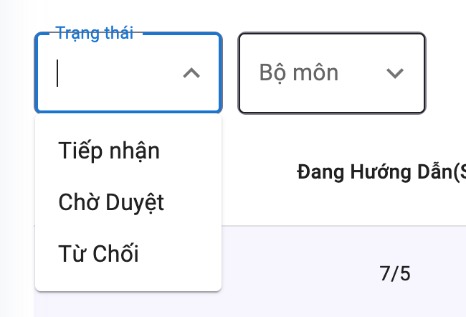
TC3 | Kiểm tra dropdown bộ môn | - Người dùng đã đăng nhập thành công vào website. - Người dùng đăng nhập với quyền là SinhVien. | -Nhấp vào dropdown bộ môn |  | Xuất hiện các bộ môn |  | P |  | 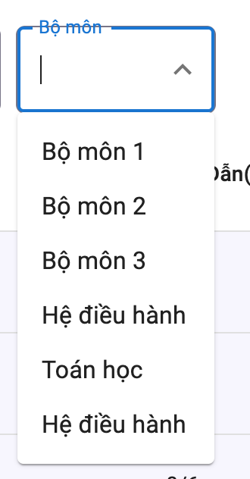
TC4 | Kiếm tra khi chọn trạng thái tiếp nhận | - Người dùng đã đăng nhập thành công vào website. - Người dùng đăng nhập với quyền là SinhVien. | -Nhấp vào dropdown trạng thái -Nhấp chọn trạng thái tiếp nhận |  | Hiển thị danh sách đang tiếp nhận |  | P |  | 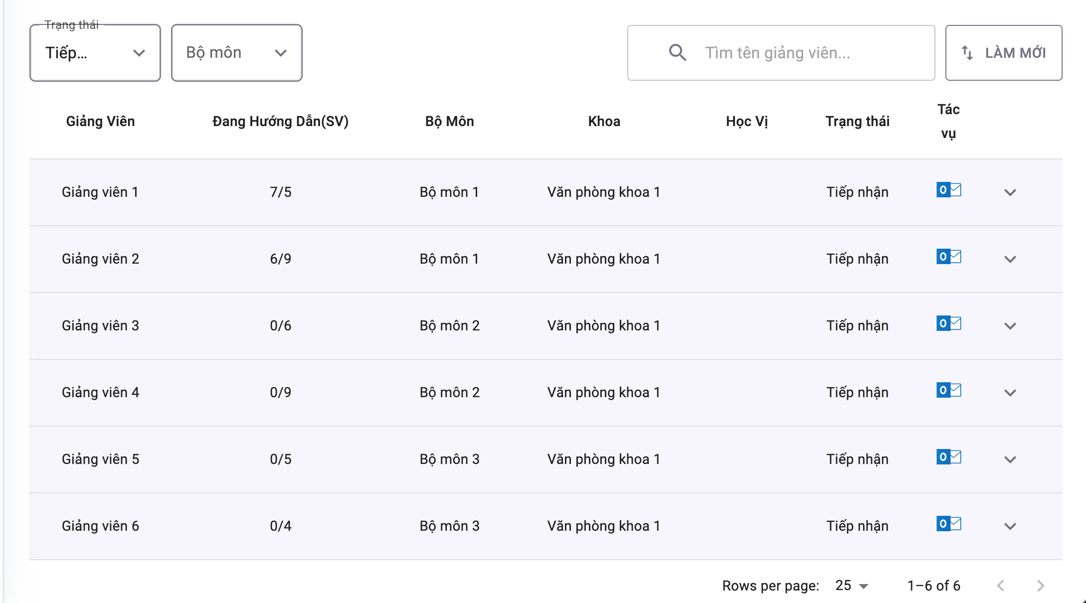
TC5 | Kiếm tra khi chọn trạng thái tiếp nhận | - Người dùng đã đăng nhập thành công vào website. - Người dùng đăng nhập với quyền là SinhVien. | -Nhấp vào dropdown trạng thái -Nhấp chọn trạng thái chờ duyệt |  | Hiển thị danh sách đang chờ duyệt |  | N/A |  | 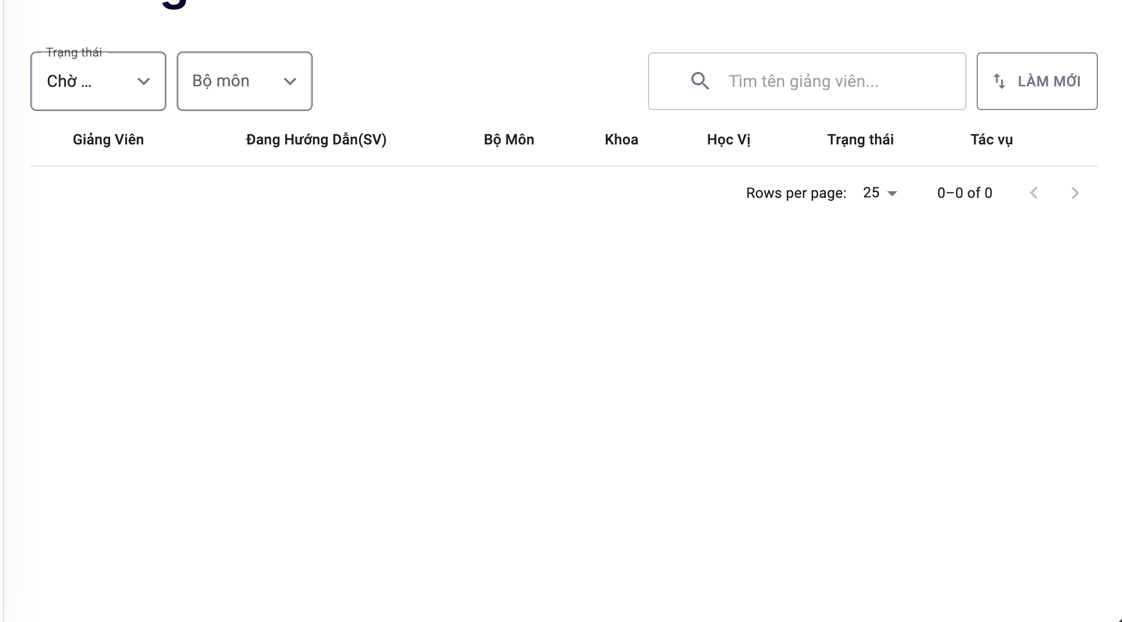
TC6 | Kiếm tra khi chọn trạng thái tiếp nhận | - Người dùng đã đăng nhập thành công vào website. - Người dùng đăng nhập với quyền là SinhVien. | -Nhấp vào dropdown trạng thái -Nhấp chọn trạng thái từ chối |  | Hiển thị danh sách từ chối |  | N/A |  | 
TC6 | Kiếm tra khi chọn trạng thái tiếp nhận | - Người dùng đã đăng nhập thành công vào website. - Người dùng đăng nhập với quyền là SinhVien. | -Nhấp vào dropdown trạng thái -Nhấp chọn bộ môn 1 |  | Hiển thị danh sách Bộ môn 1 |  | P
TC7 | Kiểm tra chức năng search giảng viên | - Người dùng đã đăng nhập thành công vào website. - Người dùng đăng nhập với quyền là SinhVien. | - Nhấp vào mục tìm kiếm - Nhập "Giảng viên 1" - Nhấp enter |  | Hiển thị kết quả giảng viên 1 |  | P |  | 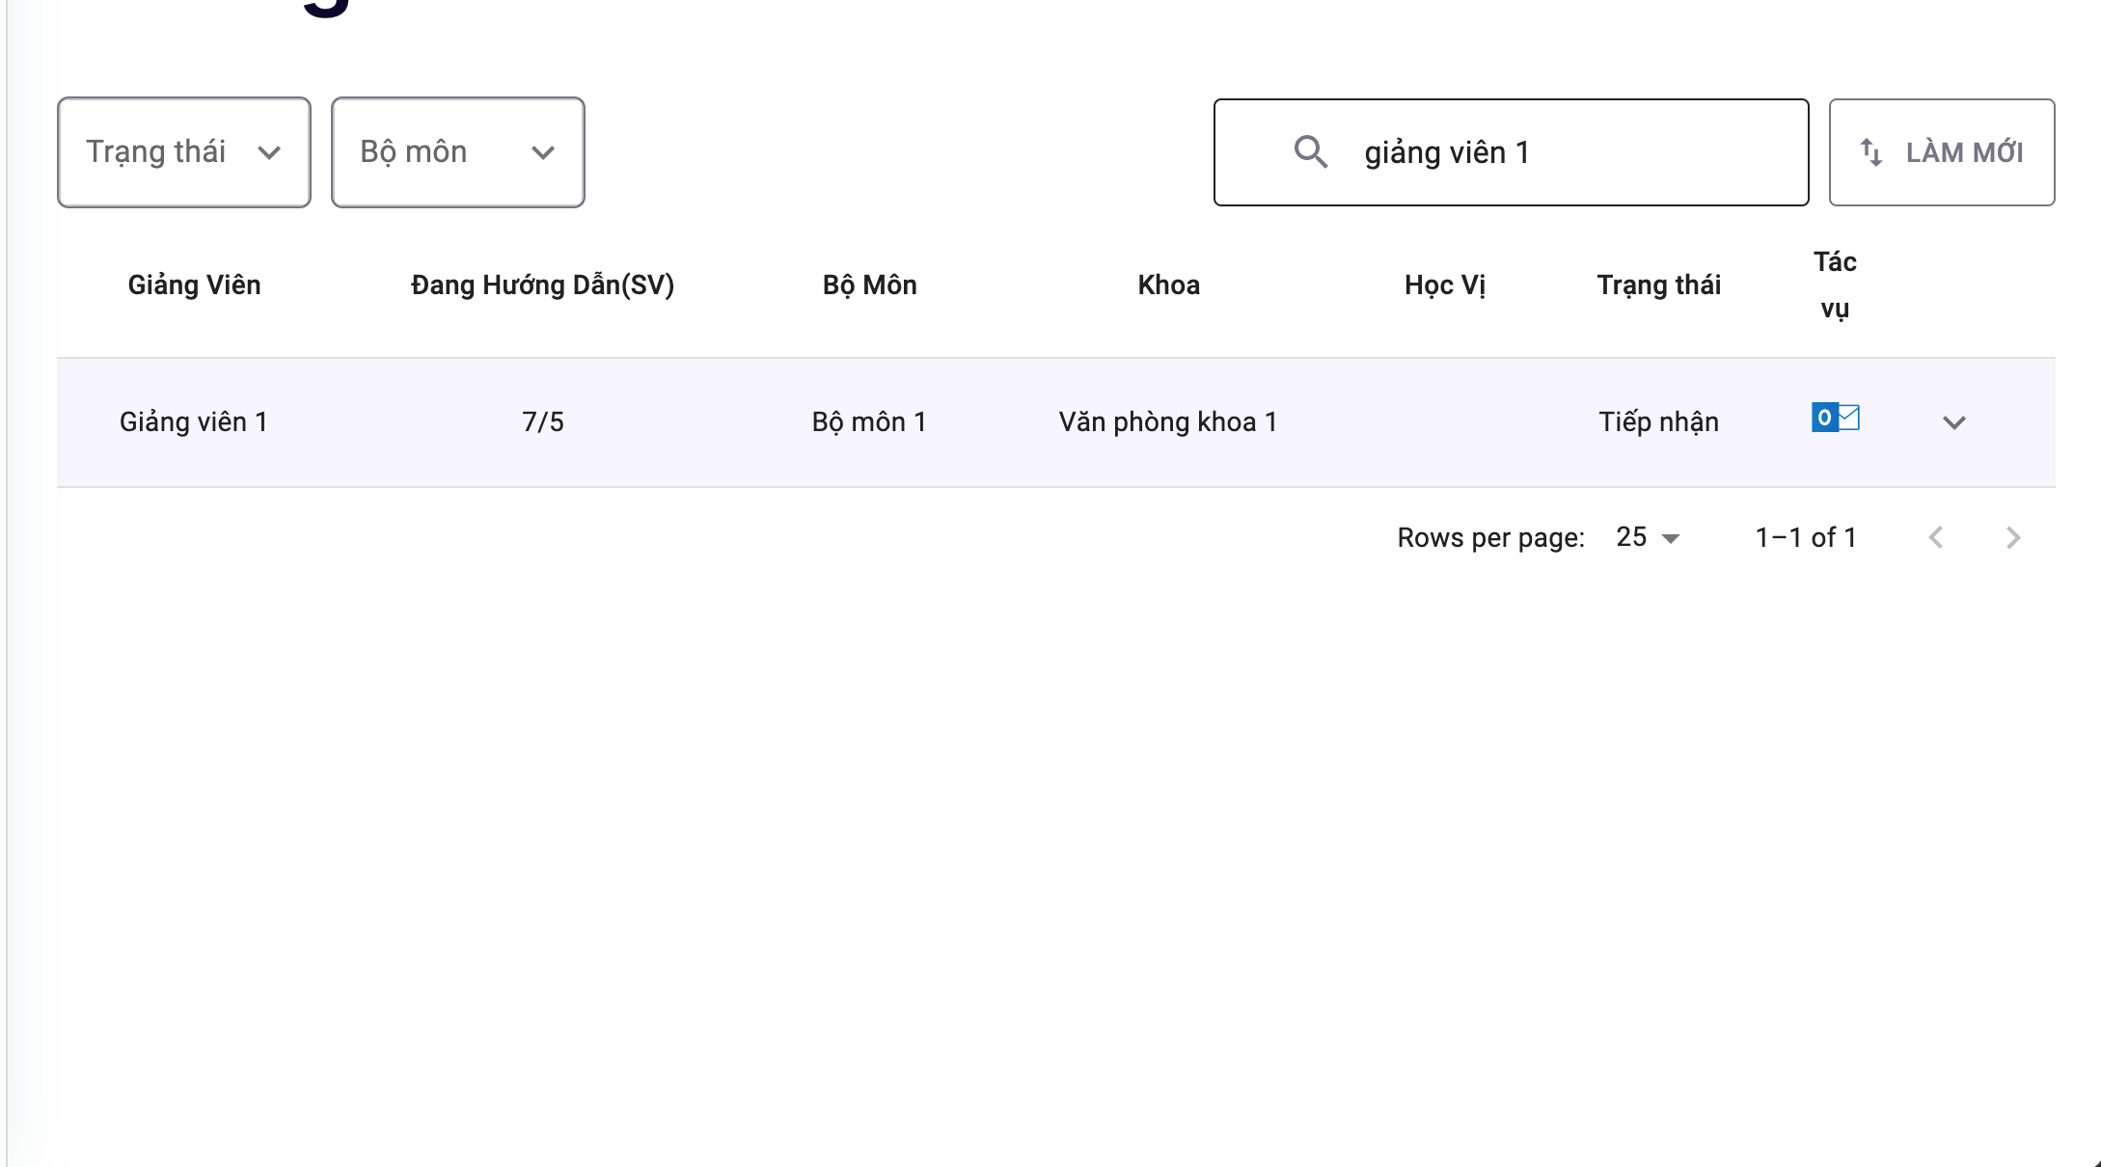
TC8 | Kiểm tra chức năng search giảng viên | - Người dùng đã đăng nhập thành công vào website. - Người dùng đăng nhập với quyền là SinhVien. | - Nhấp vào mục tìm kiếm - Nhập "kdajsldkjas" -Nhấp enter |  | Không hiển thị gì |  | P |  | 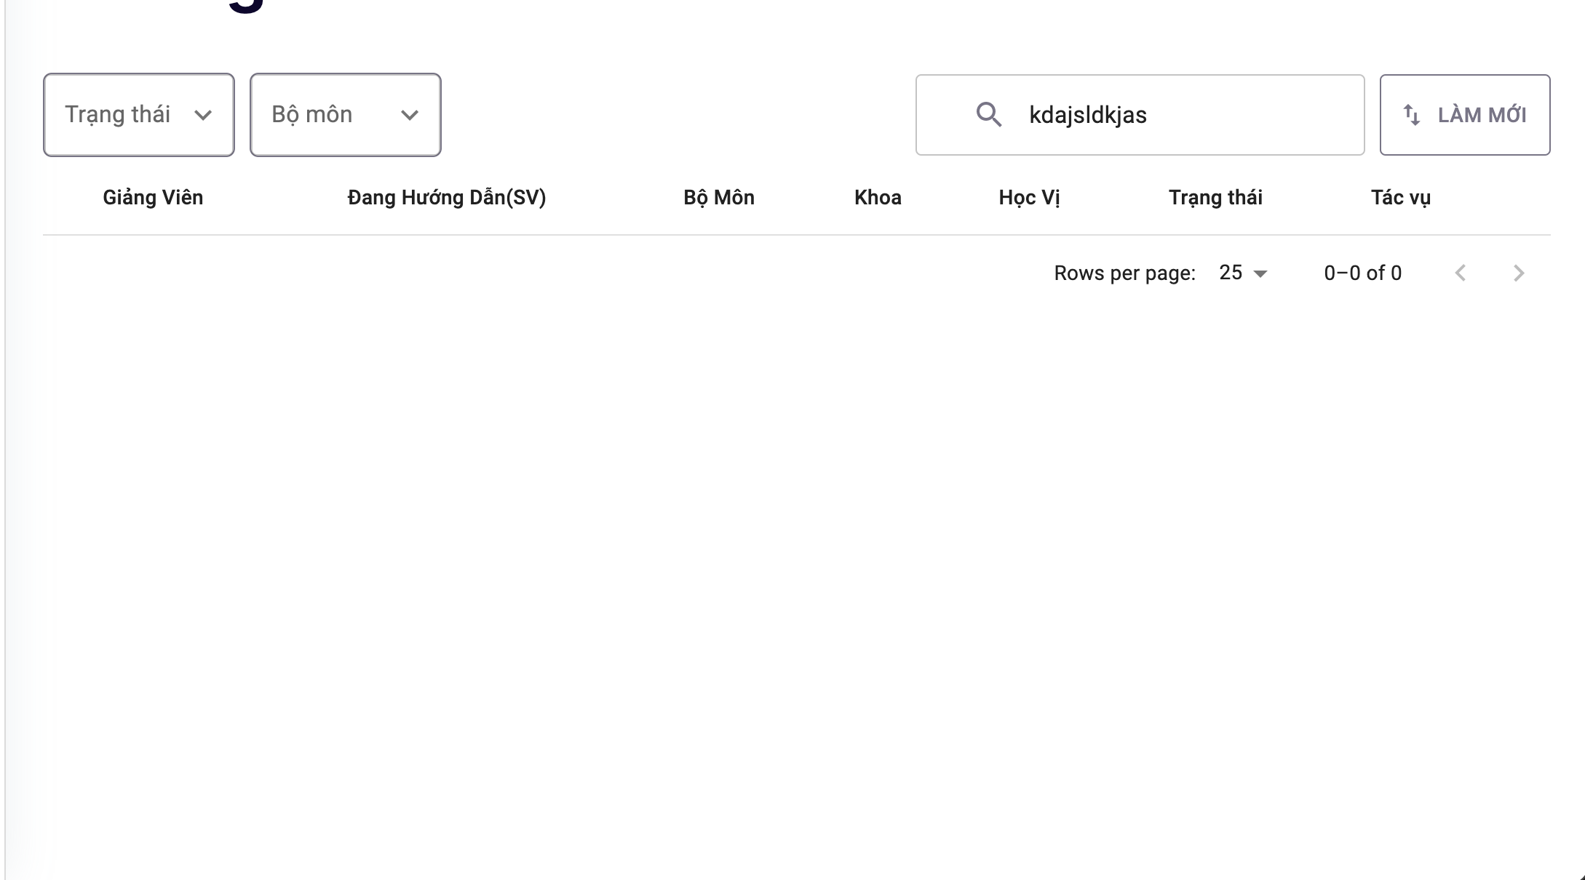
TC9 | Kiểm tra chức năng tác vụ | - Người dùng đã đăng nhập thành công vào website. - Người dùng đăng nhập với quyền là SinhVien. | Nhấp vào button outlock bên dưới mục tác vụ |  | Hiển thị trang thông tin giáo viên |  | P |  | 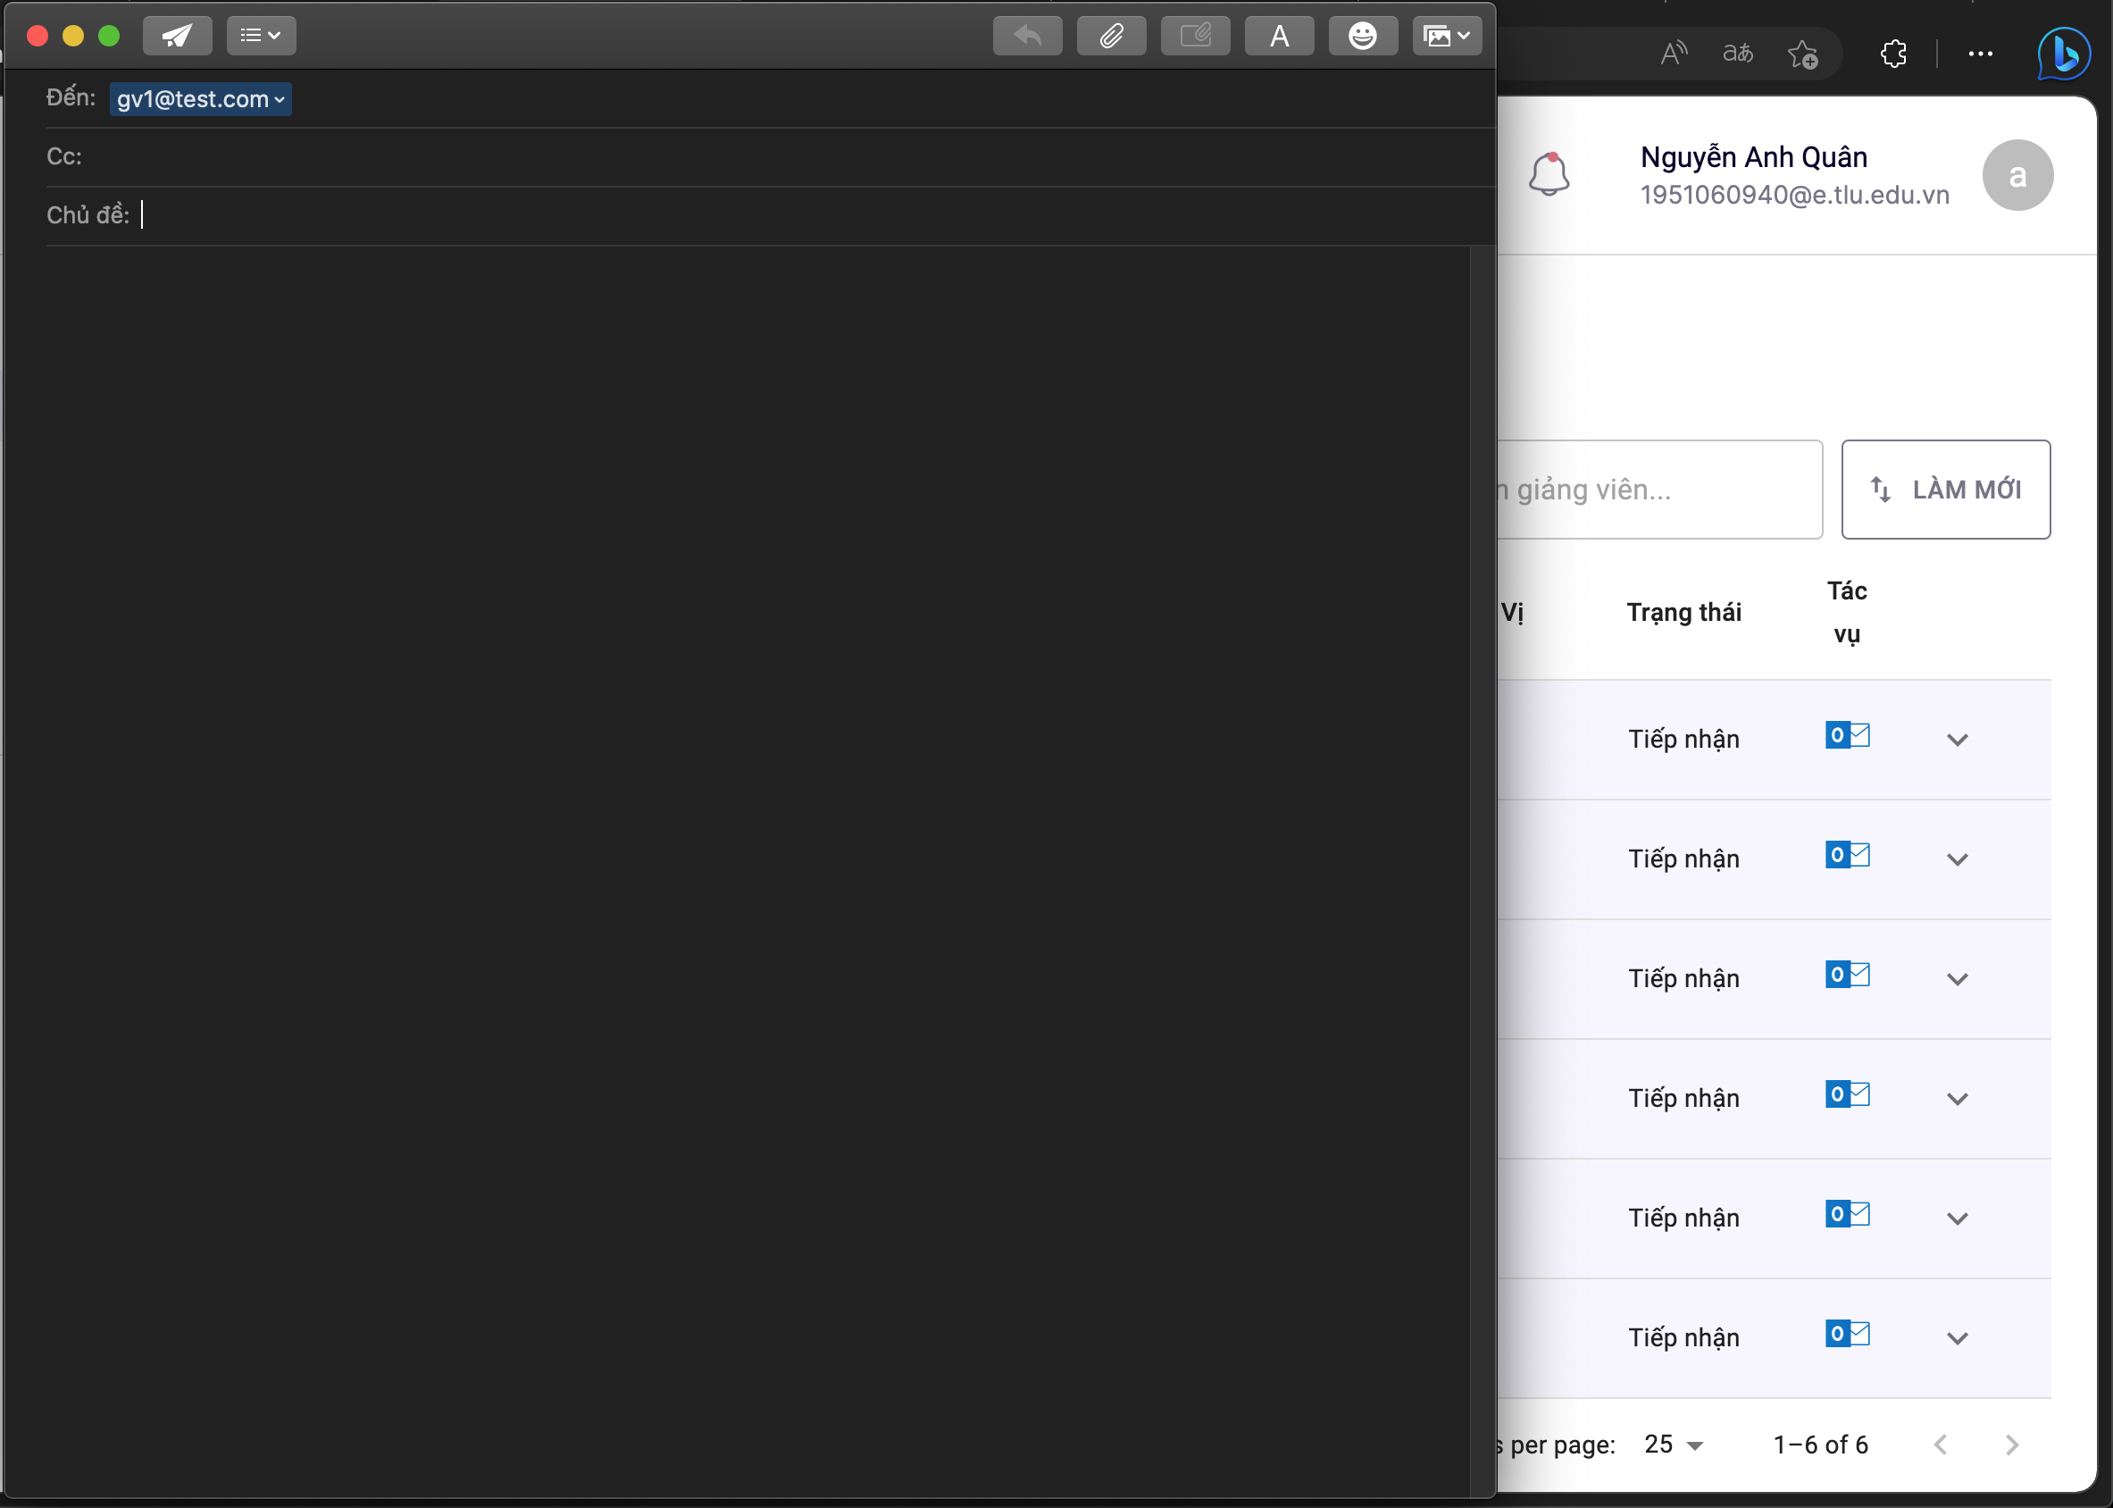
TC10 | Kiểm tra chức năng chọn tác vụ | - Người dùng đã đăng nhập thành công vào website. - Người dùng đăng nhập với quyền là SinhVien. | Nhấp vào button bên dưới mục tác vụ |  | Hiển thị thông tin giáo viên và 2 mục liên hệ hướng dẫn, chọn giáo viên |  | P
TC11 | Kiểm tra chức năng chọn giáo viên | - Người dùng đã đăng nhập thành công vào website. - Người dùng đăng nhập với quyền là SinhVien. | Nhấp vào button chọn giáo viên |  | Hiển thị Pop up chọn giáo viên thành công |  | P

Duyệt giáo viên
Test suite ID | TCSP2_002_Chọn giáo viên + Liên hệ giáo viên
Chức năng/Giao diện | Chức năng Chọn giáo viên + Liên hệ giáo viên
Loại test | IT |  |  |  |  |  | P | 10
 |  |  |  |  | Số test case | 12 | F | 2
Ngày test |  | Ngày thực hiện |  |  | Thời gian thực hiện test (Phút) |  | N/A | 0
Người tạo | Khải | Người thực hiện | Khải |  | Số comment | 0 | Số case đã thực hiện | 12
Test Case ID | Test Case Description | Pre-Condition | Test Steps | Test Data | Expected Results | Result | Failure Reason | Ảnh minh họa
 |  |  |  |  |  | CHROME
GUI
TC1 | Kiểm tra UI tổng thể | - Người dùng đã đăng nhập vào website - Người dùng đăng nhập với quyền là BoMon | - Click vào giảng viên |  | -UI gồm: + Menu Khoá + Menu Đợt + Danh sách Đợt đồ án + Textbox tìm kiếm + Phân trang + Mũi tên xem chi tiết | P
TC2 | Kiểm tra thông tin Đợt đồ án tổng quát | - Người dùng đã đăng nhập vào website - Người dùng đăng nhập với quyền là BoMon | - Click vào giảng viên |  | Thông tin gồm: + Tên đợt đồ án + Tổng số sinh viên + Tab đã đăng ký + Butotn xem chi tiết | P
TC3 | Kiểm tra thông tin Đợt đồ án chi tiết | - Người dùng đã đăng nhập vào website - Người dùng đăng nhập với quyền là BoMon | - Click vào giảng viên - Click vào mũi tên xem chi tiết |  | Thông tin gồm: + Tên đợt đồ án + Tổng số sinh viên + Tab đã đăng ký + Butotn thu gọn + Phân trang + Danh sách sinh viên | F | Thiếu button thu gọn
TC4 | Kiểm tra UI danh sách sinh viên | - Người dùng đã đăng nhập vào website - Người dùng đăng nhập với quyền là BoMon | - Click vào giảng viên - Click vào mũi tên xem chi tiết |  | Thông tin sinh viên gồm: + Mã sinh viên + Tên sinh viên + Lớp + Khoa + Ngày đăng kí + Mã giáo viên + Tên giáo viên + Trạng thái + Button duyệt | P
TC5 | Kiểm tra UI dialog Trạng thái duyệt | - Người dùng đã đăng nhập vào website - Người dùng đăng nhập với quyền là BoMon | - Click vào giảng viên - Click vào mũi tên xem chi tiết - Click vào button duyệt |  | Dialog gồm: + Title Trạng thái duyệt + Radion button Đồng ý, Không đồng ý + Ghi chú + Nút xác nhận + Nút thoát | P |  | 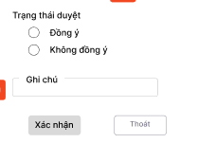
TC6 | Kiểm tra thông báo Duyệt thành công | - Người dùng đã đăng nhập vào website - Người dùng đăng nhập với quyền là BoMon | - Click vào giảng viên - Click vào mũi tên xem chi tiết - Click vào button duyệt - Click Đồng ý hoặc không đồng ý - Click Xác nhận |  | Thông báo gồm icon check và text "Duyệt thành công" và nút x | F | k hiện đúng thông báo
TC7 | Kiểm tra UI nút xác nhận ở dialog Trạng thái duyệt ở trạng thái default | - Người dùng đã đăng nhập vào website - Người dùng đăng nhập với quyền là BoMon | - Click vào giảng viên - Click vào mũi tên xem chi tiết - Click vào button duyệt - Đợi cho dialog hiện lên |  | Nút xác nhận ở trạng thái disable | P
TC8 | Kiểm tra UI nút xác nhận ở dialog Trạng thái duyệt ở trạng thái default | - Người dùng đã đăng nhập vào website - Người dùng đăng nhập với quyền là BoMon | - Click vào giảng viên - Click vào mũi tên xem chi tiết - Click vào button duyệt - Đợi cho dialog hiện lên - Click vào Đồng ý |  | Nút xác nhận ở trạng thái active | P
TC9 | Kiểm tra UI Menu Khoá ở chế độ default | - Người dùng đã đăng nhập vào website - Người dùng đăng nhập với quyền là BoMon | - Click vào giảng viên |  | Menu khoá ở chế độ default | P |  | 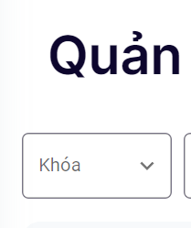
TC10 | Kiểm tra UI Menu Khoá ở chế độ active | - Người dùng đã đăng nhập vào website - Người dùng đăng nhập với quyền là BoMon | - Click vào Menu Khoá |  | Menu khoá có border xanh, title xanh chuyển lên trên và xuất hiện danh sách Khoá | P |  | 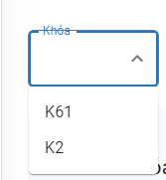
TC11 | Kiểm tra UI Menu Đợt ở chế độ default | - Người dùng đã đăng nhập vào website - Người dùng đăng nhập với quyền là BoMon | - Click vào giảng viên |  | Menu Đợt ở chế độ default | P
TC12 | Kiểm tra UI Menu Đợt ở chế độ active | - Người dùng đã đăng nhập vào website - Người dùng đăng nhập với quyền là BoMon | - Click vào Menu Đợt |  | Menu Đợt có border xanh, title xanh chuyển lên trên và xuất hiện danh sách Khoá | P |  | 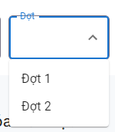
FUNCTION
TC13 | Kiểm tra chức năng xem chi tiết | - Người dùng đã đăng nhập vào website - Người dùng đăng nhập với quyền là BoMon | - Click vào Mũi tên xem chi tiết |  | Hiển thị thông tin Đồ án chi tiết | P | chưa hiểu. mai làm tiếp
TC14 | Kiểm tra chức năng xem tổng quát | - Người dùng đã đăng nhập vào website - Người dùng đăng nhập với quyền là BoMon | - Click vào Mũi tên xem chi tiết - Click vào Mũi tên xem tổng quát |  | Hiển thị thông tin Đồ án tổng quát | P | chưa hiểu. mai làm tiếp
TC15 | Kiểm tra chức năng phân trang | - Người dùng đã đăng nhập vào website - Người dùng đăng nhập với quyền là BoMon | - Click vào Mũi tên xem chi tiết - Click vào số trang muốn xem |  | Hiển thị danh sách ở số trang tương ứng | N/A | chưa hiểu. mai làm tiếp
TC16 | Kiểm tra chức năng filter theo Khoá | - Người dùng đã đăng nhập vào website - Người dùng đăng nhập với quyền là BoMon | - Click vào menu Khoá - Chọn Khoá |  | Danh sách đợt đồ án xuất hiện theo Khoá đã chọn | P
TC17 | Kiểm tra chức năng filter theo Đợt | - Người dùng đã đăng nhập vào website - Người dùng đăng nhập với quyền là BoMon | - Click vào menu Đợt - Chọn Đợt |  | Danh sách đợt đồ án xuất hiện theo Đợt đã chọn | P
TC18 | Kiểm tra chức năng tìm kiếm | - Người dùng đã đăng nhập vào website - Người dùng đăng nhập với quyền là BoMon | - Click vào textbox tìm kiếm - Nhập text |  | Danh sách đợt đồ án xuất hiện gần đúng với text đã nhập | F | không hiện gì

Tạo đợt đồ án
Test suite ID | TCSP2_007_Tạo đợt đồ án
Chức năng/Giao diện | Chức năng tạo đợt đồ án
Loại test | IT |  |  |  |  |  | P | 9
 |  |  |  |  | Số test case | 17 | F | 7
Ngày test |  | Ngày thực hiện |  |  | Thời gian thực hiện test (Phút) |  | N/A | 2
Người tạo | Khải | Người thực hiện | Khải |  | Số comment | 0 | Số case đã thực hiện | 16
Test Case ID | Test Case Description | Pre-Condition | Test Steps | Test Data | Expected Results | Test Priority | Result | Failure Reason | Image
 |  |  |  |  |  |  | CHROME
GUI
TC1 | Kiểm tra giao diện | - Người dùng đã đăng nhập thành công vào website - Người dùng đăng nhập với quyền là VanPhongKhoa. | Click vào đợt đồ án |  |  | Hiển thị danh sách các đợt đồ án Hiển thị title Đợt đồ án Editext Tìm kiếm Button Thêm mới | P |  | 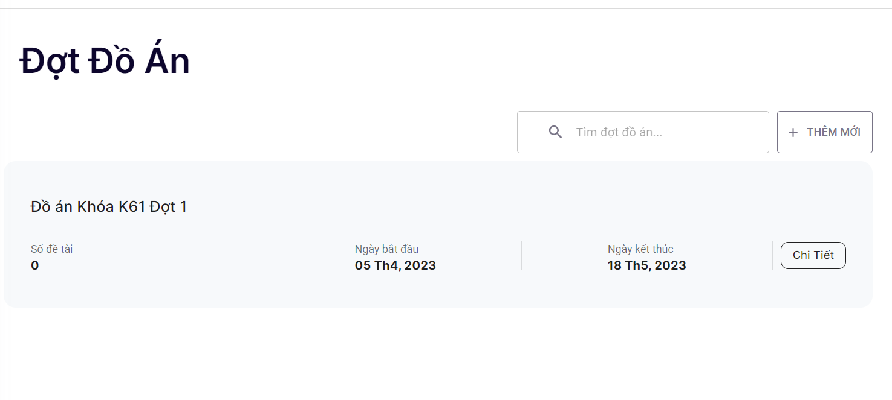
TC2 | Kiểm tra giao diện của item Đợt đồ án tổng quát | - Người dùng đã đăng nhập thành công vào website - Người dùng đăng nhập với quyền là VanPhongKhoa. | Click vào đợt đồ án |  |  | Thông tin Đợt đồ án gồm: + Tên Đợt đồ án + Số đề tài + Ngày kết thúc + Khoa + Nút xem chi tiết | F | Thiếu thông tin Khoa
TC3 | Kiểm tra giao diện của item Đợt đồ án chi tiết | - Người dùng đã đăng nhập thành công vào website - Người dùng đăng nhập với quyền là VanPhongKhoa. | - Click vào đợt đồ án - Click vào nút chi tiết |  |  | Thông tin Đợt đồ án gồm: + Số sinh viên + Số giảng viên hướng dẫn + Số Đề cương + Số lớp quản lí + 6 mốc thời gian | F | Thiếu thông tin Khoa | 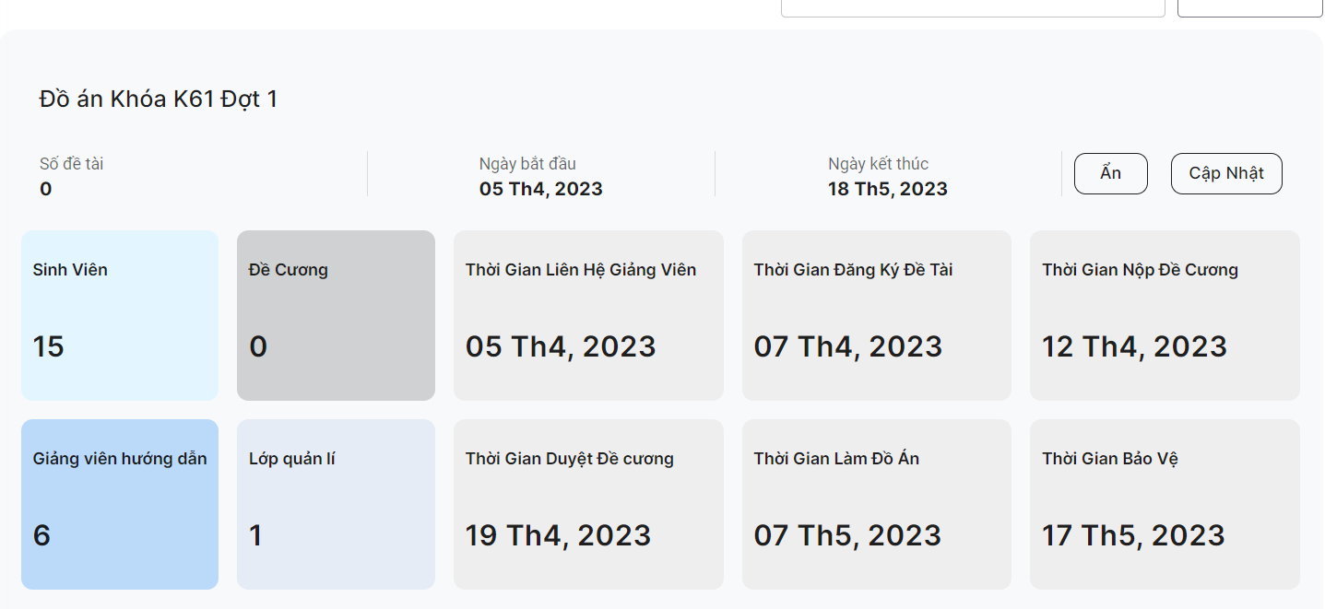
TC4 | Kiểm tra giao diện dialog Thêm mới | - Người dùng đã đăng nhập thành công vào website - Người dùng đăng nhập với quyền là VanPhongKhoa. | - Click vào đợt đồ án - Click vào nút Thêm mới |  |  | Dialog gồm: + Tên Đợt đồ án + Ngày bắt đầu + Ngày kết thúc + 6 mốc thời gian + Nút tạo + Nút x | F | Nút x, không phải nút đóng | 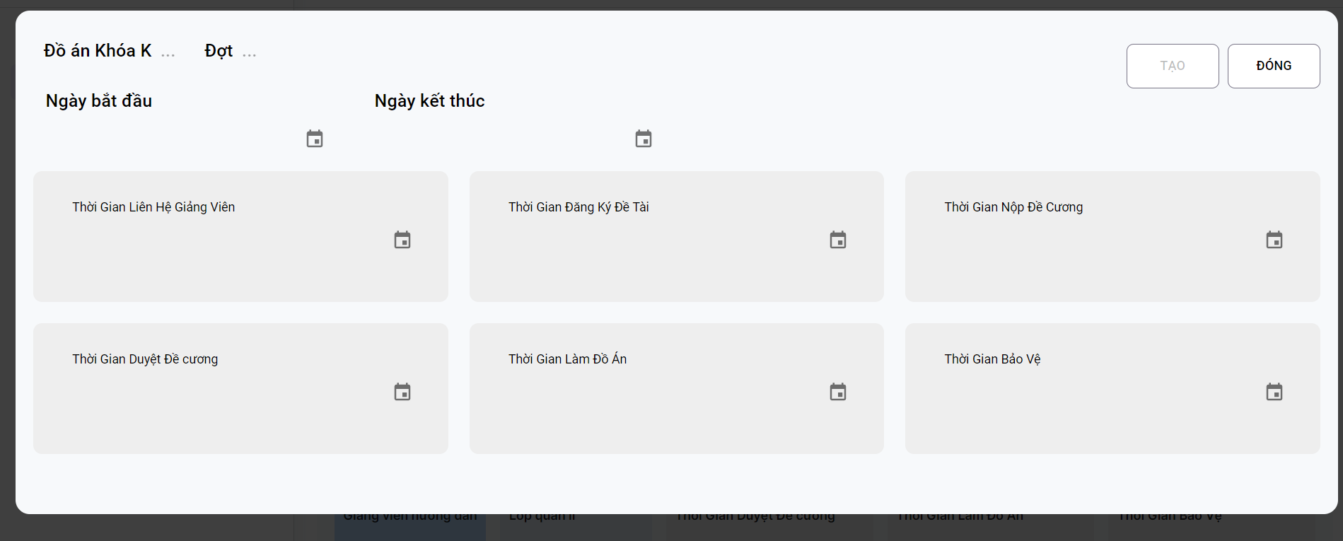
TC5 | Kiểm tra giao diện thông báo Tạo thành công | - Người dùng đã đăng nhập thành công vào website - Người dùng đăng nhập với quyền là VanPhongKhoa. | - Click vào đợt đồ án - Click vào nút Thêm mới - Điền đủ thông tin - Ấn Tạo |  |  | Dialog gồm title: Tạo mới thành công Nút x | F | Không giống design
FUNCTION
TC5 | Kiểm tra chức năng tìm kiếm | - Người dùng đã đăng nhập thành công vào website - Người dùng đăng nhập với quyền là VanPhongKhoa. | - Click vào đợt đồ án - Click vào textbox Tìm kiếm - Nhập text |  |  | Hiển thị các đợt đồ án với tên gần đúng với text được nhập | P
TC6 | Kiểm tra chức năng xem Chi tiết | - Người dùng đã đăng nhập thành công vào website - Người dùng đăng nhập với quyền là VanPhongKhoa. | - Click vào đợt đồ án - Clic vào nút Chi tiết |  |  | Hiển thị Đợt đồ án với thông tin chi tiết | P |  | 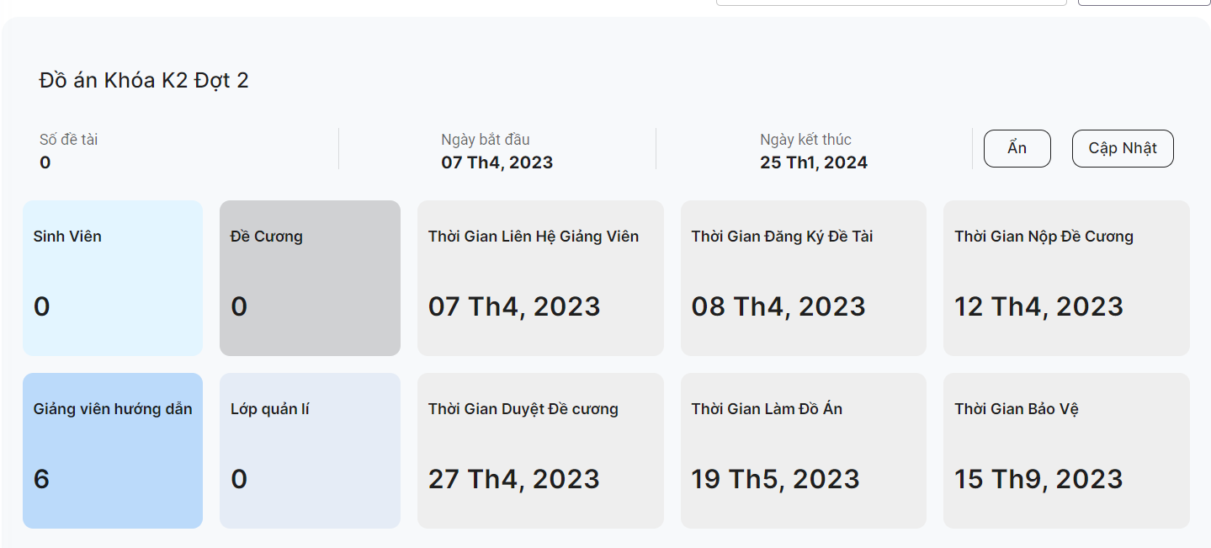
TC7 | Kiểm tra chức năng xem Tổng quát | - Người dùng đã đăng nhập thành công vào website - Người dùng đăng nhập với quyền là VanPhongKhoa. | - Click vào đợt đồ án - Click vào nút Chi tiết - Click vào nút Ẩn |  |  | Hiển thị Đợt đồ án với thông tin tổng quát | P |  | 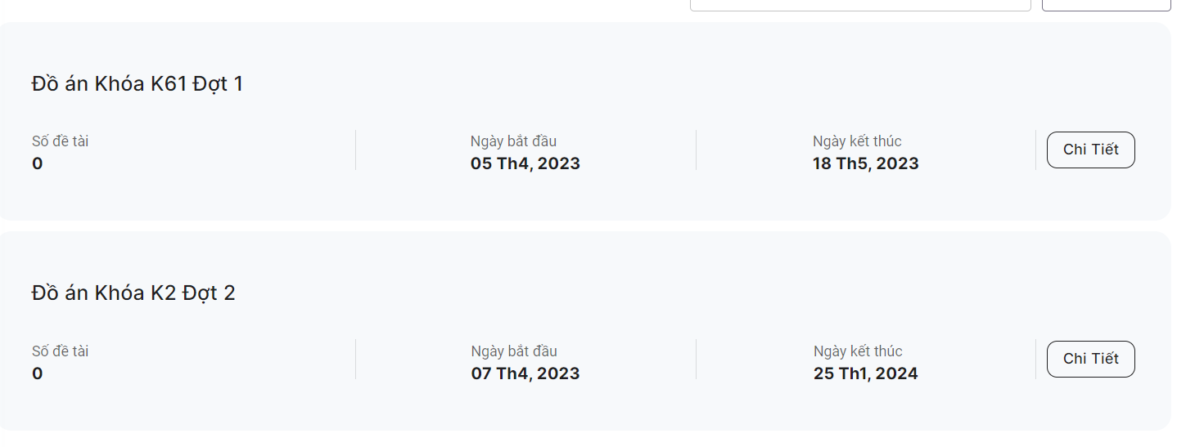
TC8 | Kiểm tra chức năng hiện dialog Thêm đợt đồ án | - Người dùng đã đăng nhập thành công vào website - Người dùng đăng nhập với quyền là VanPhongKhoa. | - Click vào đợt đồ án - Click vào nút Thêm Mới |  |  | Hiển thị Dialog thêm đợt đồ án | P |  | 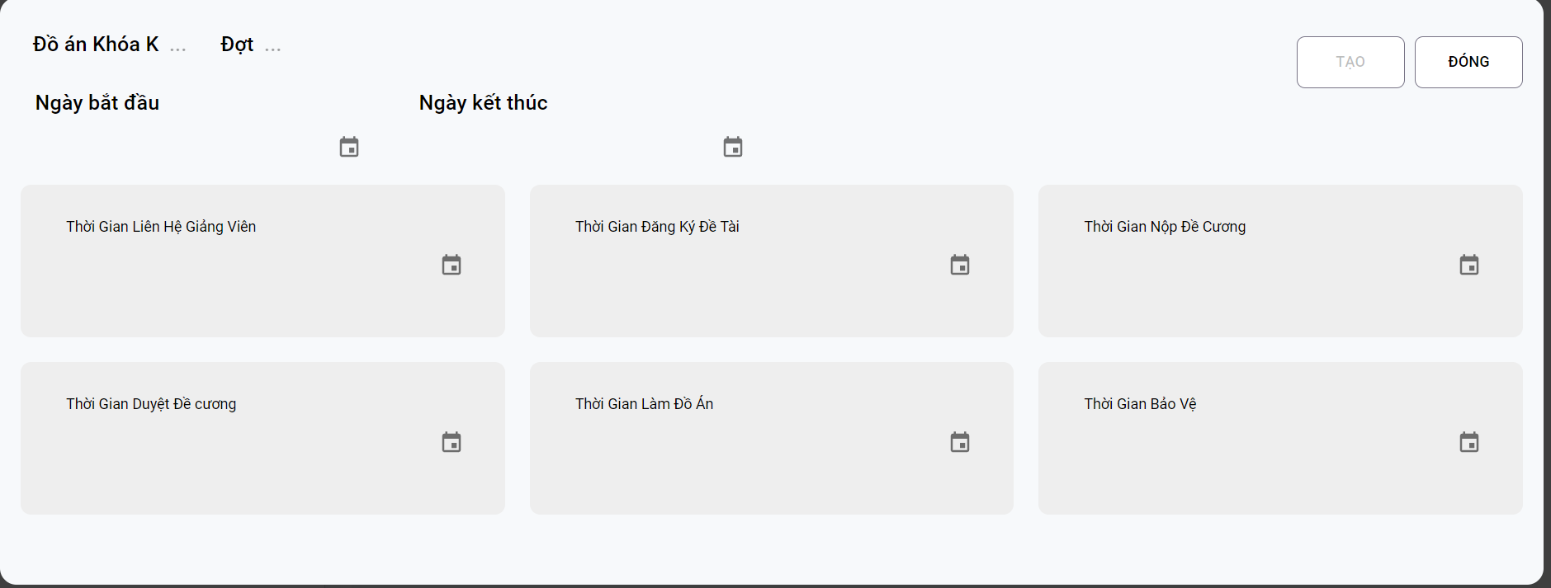
TC9 | Kiểm tra chức năng nhập tên Khoá là chữ | - Người dùng đã đăng nhập thành công vào website - Người dùng đăng nhập với quyền là VanPhongKhoa. | - Click vào đợt đồ án - Click vào textboxt tên khoá - Nhập text | Tên khoá: e |  | Hiển thị lỗi "Vui lòng nhập tên khoá đồ án!" | F | Thông báo lỗi sai, margin sai
TC10 | Kiểm tra chức năng nhập tên Khoá là số | - Người dùng đã đăng nhập thành công vào website - Người dùng đăng nhập với quyền là VanPhongKhoa. | - Click vào đợt đồ án - Click vào textboxt tên khoá - Nhập text | Tên khoá: 61 |  | Không hiển thị lỗi | P
TC11 | Kiểm tra chức năng nhập tên Đợt là chữ | - Người dùng đã đăng nhập thành công vào website - Người dùng đăng nhập với quyền là VanPhongKhoa. | - Click vào đợt đồ án - Click vào textboxt tên Đợt - Nhập text | Tên đợt: e |  | Hiển thị lỗi "Vui lòng nhập tên đợt đồ án!" | F | Thông báo lỗi sai, margin sai
TC12 | Kiểm tra chức năng nhập tên Đợt là số | - Người dùng đã đăng nhập thành công vào website - Người dùng đăng nhập với quyền là VanPhongKhoa. | - Click vào đợt đồ án - Click vào textboxt tên Đợt - Nhập text | Tên đợt: 1 |  | Không hiển thị lỗi | P
TC13 | Kiểm tra chức năng chọn ngày kết thúc | - Người dùng đã đăng nhập thành công vào website - Người dùng đăng nhập với quyền là VanPhongKhoa. | - Click vào đợt đồ án - Cick vào thêm mới - Click vào nút chọn ngày kết thúc |  |  | Không được chọn ngày kết húc | F | Vẫn chọn được ngày kết thúc
TC14 | Kiểm tra chức năng chọn ngày bắt đầu | - Người dùng đã đăng nhập thành công vào website - Người dùng đăng nhập với quyền là VanPhongKhoa. | - Click vào đợt đồ án - Cick vào thêm mới - Click vào nút chọn ngày bắt đầu | Ngày: 4/6/2023 |  | Các ngày khác sẽ tự động hiện lên | P |  | 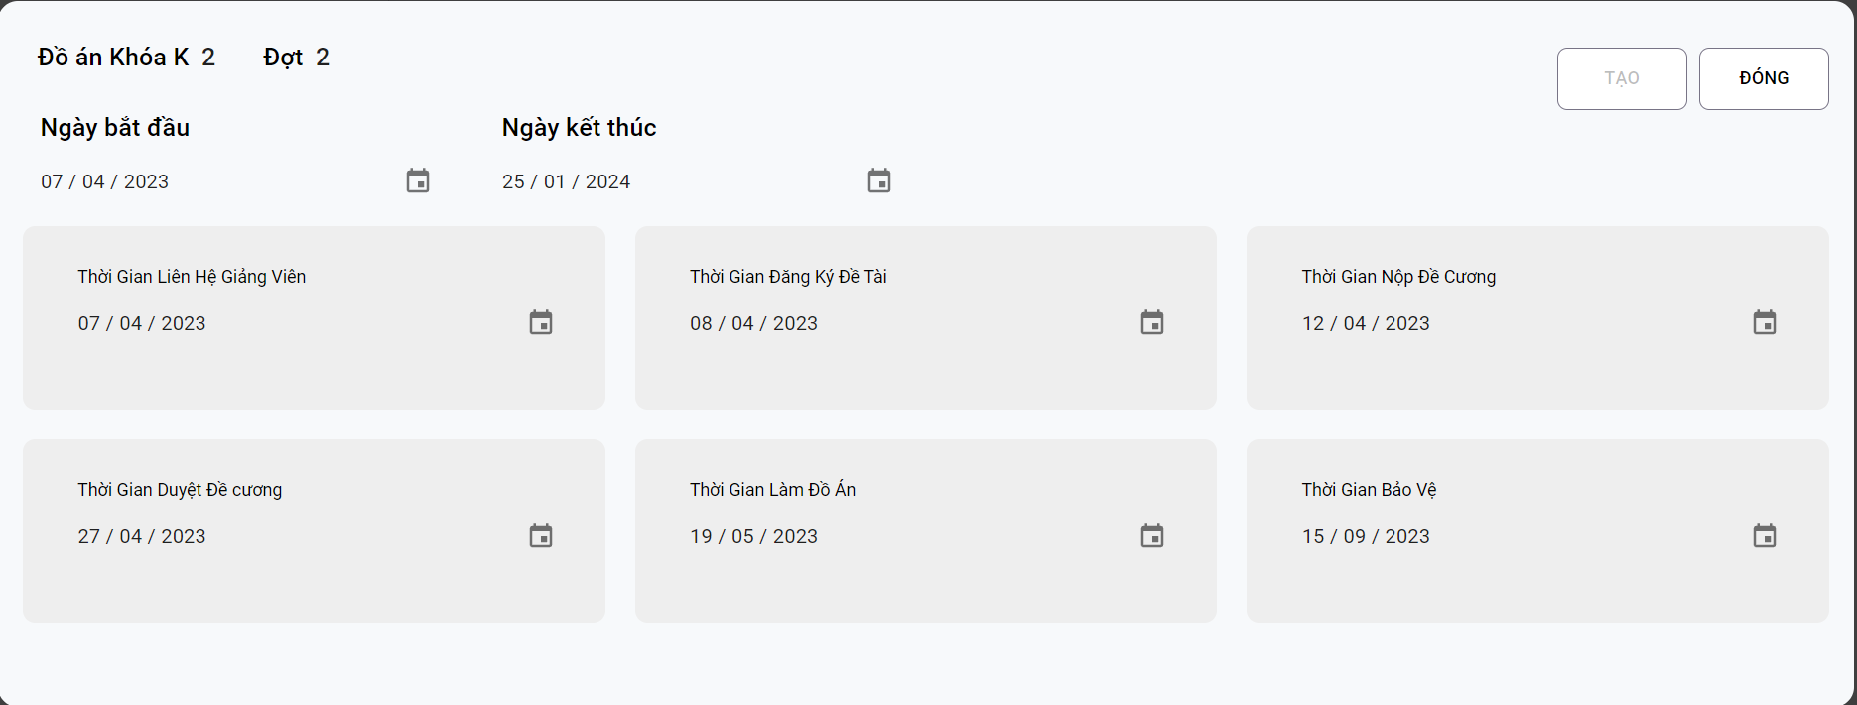
TC15 | Kiểm tra khi click vào nút X ở dialog tạo đợt đồ án | - Người dùng đã đăng nhập thành công vào website - Người dùng đăng nhập với quyền là VanPhongKhoa. | - Click vào đợt đồ án - Cick vào thêm mới - Click vào nút X |  |  | Tắt dialog tạo đợt đồ án | N/A
TC16 | Kiểm tra khi tạo đợt đồ án thành công | - Người dùng đã đăng nhập thành công vào website - Người dùng đăng nhập với quyền là VanPhongKhoa. | - Click vào đợt đồ án - Cick vào thêm mới - Nhập tên đợt , khoá đúng định dạng - Chọn ngày bắt đầu - Ấn nút tạo | Tên đợt: 1 Tên khoá: 61 Ngày bắt đầu: 4/6/2023 |  | Hiển thông báo tạo thành công | N/A
TC17 | Kiểm tra khi click vào nút cập nhật | - Người dùng đã đăng nhập thành công vào website - Người dùng đăng nhập với quyền là VanPhongKhoa. | - Click vào đợt đồ án - Click xem chi tiết - Click cập nhật |  |  | Hiển thị dialog gồm thông tin đợt đồ án | P

Xem danh sách giáo viên
Test suite ID | TCSP2_005_xem danh sách giáo viên
Chức năng/Giao diện | Chức năng xem danh sách giáo viên
Loại test | IT |  |  |  |  |  | P | 9
 |  |  |  |  | Số test case | 11 | F | 2
Ngày test |  | Ngày thực hiện |  |  | Thời gian thực hiện test (Phút) |  | N/A | 0
Người tạo | Khải | Người thực hiện | Khải |  | Số comment | 0 | Số case đã thực hiện | 11
Test Case ID | Test Case Description | Pre-Condition | Test Steps | Test Data | Expected Results | Test Priority | Result | Failure Reason | Image
 |  |  |  |  |  |  | CHROME
GUI
TC1 | Kiểm tra giao diện | - Người dùng đã đăng nhập thành công vào website. - Người dùng đăng nhập với quyền là SinhVien. | -Nhấp vào mục Giảng Viên |  | Chuyển tới giao diện giảng viên |  | P |  | 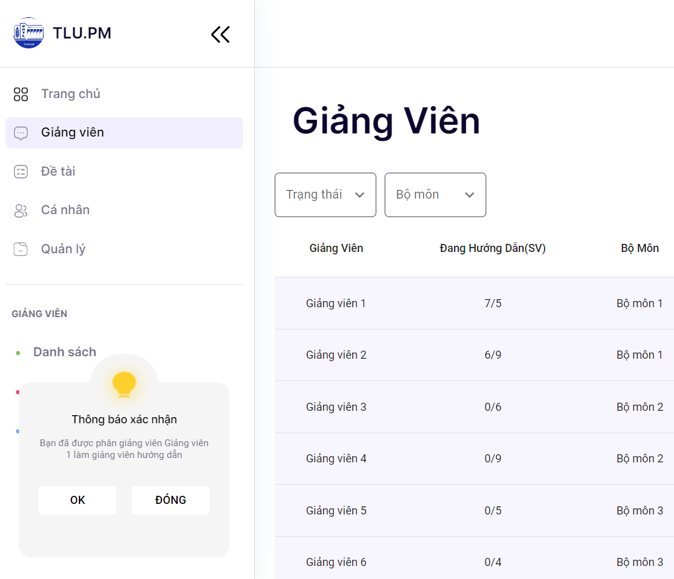
TC2 | Kiểm tra giao diện | - Người dùng đã đăng nhập thành công vào website. - Người dùng đăng nhập với quyền là SinhVien. | -Nhấp vào mục Giảng Viên -Chờ cho trang danh sách giáo viên được tải hoàn thành. |  | Người dùng sẽ thấy danh sách giáo viên đầy đủ và không bị thiếu thông tin. |  | F | Thiếu thông tin học vị, icon xem chi tiết không đúng design, trong design không có phân trang
TC3 | Kiểm tra giao diện lọc trạng thái | - Người dùng đã đăng nhập thành công vào website. - Người dùng đăng nhập với quyền là SinhVien. | -Nhấp vào mục Giảng Viên -Click vào ô trạng thái |  | Người dùng sẽ thấy danh sách trạng thái gồm "Tiếp nhận, chờ duyệt, từ chối" |  | P |  | 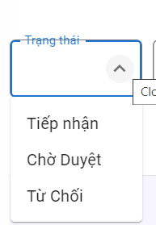
TC4 | Kiểm tra giao diện lọc bộ môn | - Người dùng đã đăng nhập thành công vào website. - Người dùng đăng nhập với quyền là SinhVien. | -Nhấp vào mục Giảng Viên -Click vào ô bộ môn |  | Người dùng sẽ thấy danh sách các bộ môn |  | P |  | 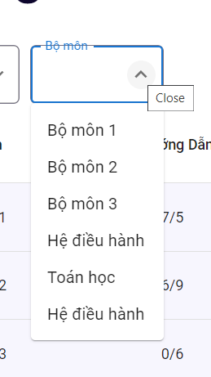
FUNCTION
TC5 | Kiểm tra chức năng xem chi tiết giáo viên | - Người dùng đã đăng nhập thành công vào website. - Người dùng đăng nhập với quyền là SinhVien. | -Nhấp vào mục Giảng Viên -Chờ cho trang danh sách giáo viên được tải hoàn thành. -Nhấp vào mũi tên bên cạnh giảng viên |  | Xuất hiện thông tin chi tiết của giáo viên |  | F | Chưa hiện thông tin đầy đủ
TC6 | Kiểm tra chức năng lọc giáo viên theo trạng thái "Tiếp nhận" | - Người dùng đã đăng nhập thành công vào website. - Người dùng đăng nhập với quyền là SinhVien. | -Nhấp vào mục Giảng Viên -Chờ cho trang danh sách giáo viên được tải hoàn thành. -Nhấp vào Ô trạng thái và chọn Tiếp nhận |  | Người dùng sẽ thấy danh sách giáo viên với trạng thái là tiếp nhận |  | P
TC7 | Kiểm tra chức năng lọc giáo viên theo trạng thái "Chờ duyệt" | - Người dùng đã đăng nhập thành công vào website. - Người dùng đăng nhập với quyền là SinhVien. | -Nhấp vào mục Giảng Viên -Chờ cho trang danh sách giáo viên được tải hoàn thành. -Nhấp vào Ô trạng thái và chọn Chờ duyệt |  | Người dùng sẽ thấy danh sách giáo viên với trạng thái là Chờ duyệt |  | P
TC8 | Kiểm tra chức năng lọc giáo viên theo trạng thái "Từ chối" | - Người dùng đã đăng nhập thành công vào website. - Người dùng đăng nhập với quyền là SinhVien. | -Nhấp vào mục Giảng Viên -Chờ cho trang danh sách giáo viên được tải hoàn thành. -Nhấp vào Ô trạng thái và chọn Từ chối |  | Người dùng sẽ thấy danh sách giáo viên với trạng thái là Từ chối |  | P
TC9 | Kiểm tra chức năng lọc giáo viên theo Bộ môn | - Người dùng đã đăng nhập thành công vào website. - Người dùng đăng nhập với quyền là SinhVien. | -Nhấp vào mục Giảng Viên -Chờ cho trang danh sách giáo viên được tải hoàn thành. -Nhấp vào Bộ môn và chọn bộ môn |  | Người dùng sẽ thấy danh sách giáo viên với bộ môn đã chọn |  | P
TC10 | Kiểm tra chức năng tìm kiếm giáo viên | - Người dùng đã đăng nhập thành công vào website. - Người dùng đăng nhập với quyền là SinhVien. | -Nhấp vào mục Giảng Viên -Chờ cho trang danh sách giáo viên được tải hoàn thành. -Nhấp vào tìm kiếm và gõ tên muốn tìm kiếm |  | Người dùng sẽ thấy danh sách giáo viên với tên gần đúng với text tìm kiếm |  | P
TC11 | Kiểm tra chức năng Làm mới | - Người dùng đã đăng nhập thành công vào website. - Người dùng đăng nhập với quyền là SinhVien. | -Nhấp vào mục Giảng Viên -Chờ cho trang danh sách giáo viên được tải hoàn thành. -Nhấp vào nút làm mới |  | Danh sách giáo viên sẽ được làm mới |  | P |  | 